Inicio
Diagnóstico de Madurez APIs y ecosistemas de finanzas abiertas
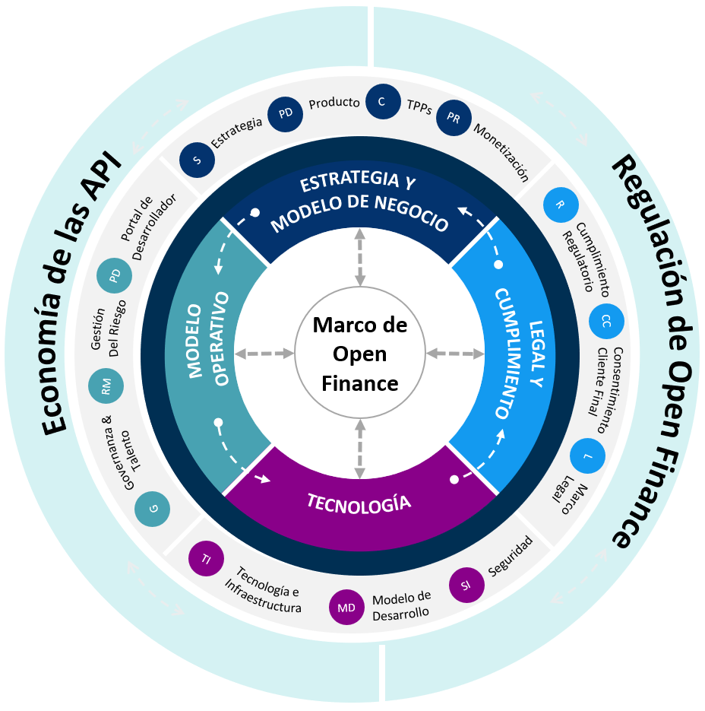 | g Introducción La medición de madurez se realiza a través de los cuatro pilares de nuestro modelo de Capacidades de Open Finance. Esta evaluación consta de una serie de preguntas para cada categoría de los pilares y componentes del modelo. En cada una de las hojas del archivo de Excel encontrarán las preguntas para los pilares de Estrategia y Modelo de Negocio, Modelo Operativo, Capacidades Tecnológicas & Legal y de Cumplimiento que deberán ser respondidas para la evaluación de madurez. Cada pregunta tiene respuestas definidas a las cuales se les asigna un valor en automático dependiendo de la opción seleccionada en la columna 'Evaluación' El campo de Comentarios es opcional en caso de que se desee hacer alguna precisión a la respuesta. Cada componente del modelo (cuatro componentes) está dividido en tres o cuatro categorías. Dichas categorías son subdivisiones para poder realizar un análisis y exploración con más detalle. Sobre las preguntas de esta sección Las respuestas de esta sección son abiertas, no tienen un número límite de palabras pero se sugiere ser concreto. | Introducción |  |  |  | Respuestas
 |  |  | 1 | Nombre de la institución:

 |  |  |  | 2. Segmentación Geográfica del Mercado
 |  |  | 2.1 | Número de municipios en los que tiene clientes la institución a la fecha

 |  |  | 2.2 | Número de departamentos en los que tiene clientes la institución a la fecha

 |  |  |  | 3. Segmentación por tipo de cliente
 |  |  | 3.1 | Seleccióne los segmentos a los que atiende su entidad

 |  |  | 3.2 | Tipo de entidad

 |  |  | 3.3 | Número de empleados totales al final del último año fiscal:

 |  |  |  | 4. Segmentación Equipo de tecnologia

 |  |  | 4.1 | Número de empleados que conforman el equipo de tecnología

 |  |  | 4.2 | Número de áreas que conforman el equipo de tecnología

 |  |  |  | 5. Segmentación Equipo de desarrollo de producto
 |  |  | 5.1 | Número de empleados que conforman el equipo de desarrollo de producto?

 |  |  | 5.2 | Número de áreas que conforman el equipo de desarrollo de producto?

 |  |  | 5.3 | ¿Cuáles son los principales canales y mecanismos de recaudo y cobro que utiliza actualmente su institución?

 |  |  | 5.4 | Por favor describir cuáles son los principales retos o fricciones que enfrenta su entidad en los procesos de recaudo, cobro y pagos digitales. Responder a la pregunta desde 2 enfoques: 1) Los retos de la entidad para la adopción o uso de soluciones de pago digitales y 2) Los dolores que experimentan sus clientes respecto a los pagos y cómo se podrían mejorar o solucionar con propuestas de pagos digitales.

 |  |  | 5.5 | ¿La entidad está conectada o en proceso de conexión al sistema Bre-B? Si la respuesta es afirmativa, describir el estado actual (productivo, sandbox, planeación) y los casos de uso habilitados o en desarrollo.

 |  |  | 5.6 | ¿Se han tenido conversaciones respecto a los modelos de Finanzas Abiertas, la iniciación de pagos y el ecosistema Bre-B, y las oportunidades que estos modelos representan para su entidad? En caso de que la respuesta sea afirmativa, por favor describir las conclusiones.

 |  |  | 5.7 | ¿Cuáles son las barreras principales que identifican para que su institución pueda desplegar iniciativas de iniciación de pagos y soluciones de pago basadas en modelos de Finanzas Abiertas y Bre-B?

 |  |  | 5.8 | ¿Cuáles son los tres (3) objetivos principales que quisiera lograr después de participar en el programa del Digilab Open Finance | 1
 |  |  |  |  | 2
 |  |  |  |  | 3

Resultados madurez
Diagnóstico de Madurez APIs y ecosistemas de finanzas abiertas
Estrategia y Modelo de Negocio | 0.0
Modelo Operativo | 0.0
Capacidades Tecnológicas | 0.0
Legal y Cumplimiento | 0.0

*En el primer módulo revisaremos los resultados en detalle

